Formato PM_01 CGSC - PLAN
CONTRALORÍA GENERAL DE SANTIAGO DE CALI
FORMATO PM_01 CGSC - PLAN

Entidad auditada (1): EMPRESA DE DESARROLLO Y RENOVACIÓN URBANA EICE - EDRU EICE
Nombre del ejercicio de fiscalizacion (2): AUDITORÍA FINANCIERA Y DE GESTIÓN A LA EMPRESA DE DESARROLLO Y RENOVACIÓN URBANA – EDRU E.I.C.E - VIGENCIA 2023
Tipo de ejercicio de fiscalización (3) |  | Auditoría financiera y de gestión
Fecha de suscripción (4): 12 diciembre 2024 |  | Vigencia PVCFT (5) | 2024

FORMULACIÓN DEL PLAN DE MEJORAMIENTO |  |  |  |  |  |  |  |  |  | AVANCE DEL PLAN DE MEJORAMIENTO
N° hallazgo (6) | Descripción de la condición y causa del hallazgo (7) | Connotación del hallazgo (8) | Macroproceso, criterio u otro (9) | Acción de Correctiva (10) | Meta (11) | Fuente de verificación (12) | Lugar de verificación (13) | Fecha terminación de la Actividad (14) | Responsable (Nombre y Cargo) (15) | Descripción del avance de la acción (16) | Fecha de Corte del Avance (17) | % de Avance (18)
1 | 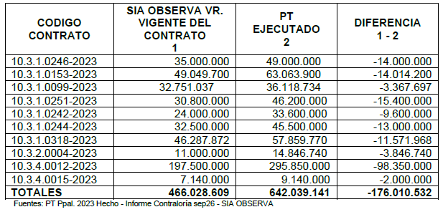 Valor de la contratación reportado en el aplicativo SIA Observa. En la revisión presupuestal de los documentos fuente que respaldan la ejecución de los contratos de la muestra, se evidenció que en once (11) de estos, difieren del valor vigente registrado en el aplicativo con el valor de su ejecución. Cuadro página 55 del informe final | Administrativa | Otro | Actualizar la información contractual de la vigencia fiscal 2024, con la publicación en la plataforma del Sia Observa, en la sección de las adiciones y prórrogas, de los documentos relacionados con un modificatorio a un contrato, cada vez que se perfeccione un documento de estos. | 100% de las modificaciones publicadas en el Sia Observa | Plataforma SIA Observa | EDRU | 30 de diciembre de 2024 | CAROLINA SOTO FLOREZ JEFE OFICINA JURÍDICA o quien haga sus veces | Se realizo verificacion por parte de control interno de la actualización de la información contractual de la vigencia fiscal 2024, en la sección de las adiciones y prórrogas | 2024-12-31 | 100%
2 | Presentación específica de la fuente de financiación en el CRP. Revisado el documento fuente presupuestal denominado “Compromisos de los Registros Presupuestales (CRP)” relacionados con la muestra de auditoría, se observó que estos detallan claramente el concepto del gasto que se afecta, pero en relación con los ingresos no presentan la fuente de financiación. | Administrativa | Financiero | Solicitar al proveedor del programa contable, la validación de la parametrización para la generacion del informe que muestre, para el ingreso, la identificacion de la fuente que se afecta según el recurso. | Oficio al contratista por parte de la EDRU | Oficio al contratista por parte de la EDRU | EDRU | 30 de diciembre de 2024 | MAURICIO BORDA LÓPEZ DIRECTOR FINANCIERO o quien haga sus veces | Se realizo verificacion por parte de control interno del correo enviado al proveedor del programa contable, solicitando la generacion del informe que presente para el ingreso, la identificacion de la fuente que se afecta según el recurso. | 2024-12-31 | 100%
 |  |  |  | Evaluar la respuesta del proveedor y aplicar en caso de que aplique | Respuesta del proveedor | Respuesta del proveedor | EDRU | 30 de mayo de 2025 | MAURICIO BORDA LÓPEZ DIRECTOR FINANCIERO o quien haga sus veces | la accion esta dentro de los tiempo para su terminacion | 2024-12-31 | 0%
3 | Gestión de Proyectos. El equipo de auditoría evidenció para la vigencia 2023, que la Empresa de Desarrollo y Renovación Urbana EDRU EICE que el plan de acción no se encuentra alineado con su plan estratégico. Dentro de su marco normativo expresado en el Plan Estratégico Institucional 2020 - 2023, en su página 10 dice la EDRU “Según (Arranz, 1995), la planeación estratégica es el proceso que permite alcanzar la visión de conjunto que la alta dirección tiene de los resultados esperados a largo, mediano y corto plazo, de su personal, su organización y de la comunidad en que se desarrolla (Bojorquéz & Pérez, 2016). | Administrativa | Otro | Estructurar el Plan de acción y el Plan estrategico de manera que queden alineados entre si. | Plan de Accion alineado al Plan Estrategico | Plan de accion | EDRU | 30 DE ENERO DE 2025 | JORGE ANDRÉS MARTINEZ ZAMBRANO JEFE OFICINA DE PLANEACIÓN o quien haga sus veces | la accion esta dentro de los tiempo para su terminacion | 2024-12-31 | 0%

 | RAQUEL GARAVITO CHAPAVAL
 | Nombre y firma del Representante Legal del Sujeto de Vigilancia de Control Fiscal.

 | RAQUEL GARAVITO CHAPAVAL
 | Nombre y firma del Ordenador del Gasto del Punto de Control

